BRMキューシート617

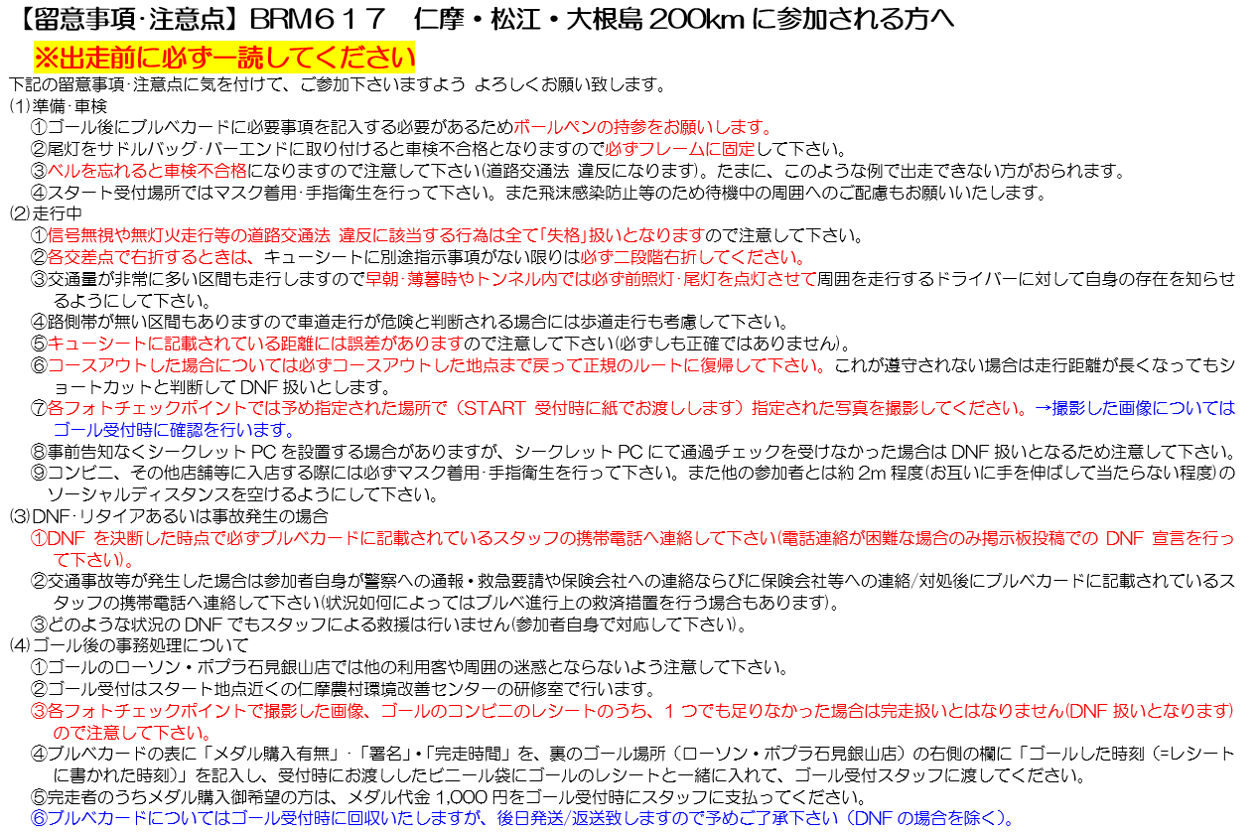

2023_BRM617 仁摩・松江・大根島200km ”日本海、宍道湖、中海沿岸、大根島周回200km” ver 2023.6.05 確定版
NO | 積算距離 | 区間距離 | 信号名 | 通過点 | 進路表示 | 進路表示後のルート番号 | 備考 | PC開閉時間
1 | 0.0 | 0.0 | ★スタート：仁摩農村環境改善センター前 | スタート |  | K31 | 大田市市立仁摩図書館へ向けてスタート | 06：00 ～ 06:30
2 | 0.1 | 0.1 | －－－ | 左折 |  | 市道 | 仁摩診療所 方面へ。路地裏市道に入る。
3 | 0.7 | 0.6 | －－－ | 左折 |  | 市道 | 正面仁摩高校・出雲養護学校の突き当り三叉路を左折する。 誤って学校に進入しないように注意してください。
4 | 0.9 | 0.2 | 仁摩高前 | 右折 |  | R9 | 右折して松江方面へ。 押しボタン信号のため国道横断時押しボタンを使用する。国道側に車の往来がなければ、左右確認の上で右折する。
5 | 9.1 | 8.2 | －－－ | 左斜め前 |  | K287 | 和江漁港方面へ。交差点手前左に「静間平口」（屋根つき）バス停あり。
6 | 10.1 | 1.0 | －－－ | 左折 |  | K287 | 交差点手前に止まれの標識あり。突き当りを左折する。
7 | 10.4 | 0.3 |  | 右折 |  | K287→市道→K174 | 目印がありません。直進すると遠回りになるため注意をして下さい。
8 | 11.4 | 1.0 | －－－ | 左折 |  | 市道→K287→市道 | 赤色の屋根の建物（ｶﾝｺｰ学生服の会社）が交差点左奥に見える。
9 | 15.0 | 3.6 | －－－ | 右折 |  | K233 | 交差点左手に（漁協）ＪＦしまねの出張所あり。
10 | 15.1 | 0.1 | －－－ | 左折 |  | 市道 | さらに狭い路地裏に突入、要注意。
11 | 15.7 | 0.6 | －－－ | 左折 |  | K285 | 交差点手前に止まれの標識あり。
12 | 17.4 | 1.7 | フォトチェック1： 立神岩展望所📸 | 左側奥 |  | 市道 | 立神岩を含む写真をブルベカードと一緒に撮影。 | 目安（6：30 ～7：51）
13 | 19.2 | 1.8 | 波根 | 左折 |  | R9 | 松江 出雲方面へ。
14 | 30.6 | 11.4 | 道の駅前 | 左折 |  | 市道 | 古代出雲歴史博物館方面へ。
15 | 42.2 | 11.6 | －－－ | 左折 |  | R431→市道 | 出雲大社方面へ。
16 | 43.2 | 1.0 | －－－ | 左折 |  | 市道 | 荒木コミュニティ^センター方面へ。スクールゾーンの路地裏道に入る。
17 | 43.6 | 0.4 | －－－ | 左折 |  | 市道→K161 | 三叉路突き当りを左折。左手前に出雲市立荒木小学校。
18 | 44.9 | 1.3 | フォトチェック2：出雲大社（大鳥居前）📸 | 右折 |  | R431 | 交差点正面、出雲大社入り口の鳥居または出雲大社の石碑と自転車を 一緒に撮影する。松江・一畑薬師方面へ進む | 目安（7：19 ～9：15）
19 | 58.4 | 13.5 | 平田本田 | 右折 |  | R431 | 松江方面へ。
20 | 60.2 | 1.8 | 中の島 | 右折 |  | R431 | 松江方面へ。
21 | 82.4 | 22.2 | 市役所前 | 左折 |  | 市道 | 松江市役所方面へ。
22 | 82.8 | 0.4 | 県庁南入口 | 左折 |  | K227 | 右に京橋川
23 | 82.9 | 0.1 | －－－ | 右折 |  | 市道 | 海が見える狭い側の道へ直進（道なりに）
24 | 83.6 | 0.7 | －－－ | 直進 |  | 市道 | 松江城 稲荷橋を右手に見ながらクランク状に直進。
25 | 83.8 | 0.2 | 八雲記念館前 フォトチェック3：小泉八雲記念館 📸 | 右折 |  | K37 | 八雲記念館前でブルベカードと一緒に写真を撮影する。 | 目安（8：28 ～11：36）
26 | 84.4 | 0.6 | 北堀橋 | 右折 |  | K37 | 北堀橋 右側を渡る。（行き過ぎると周辺堀があるため復帰大変困難です）
27 | 84.5 | 0.1 | －－－ | 左折 |  | K37→市道 | 橋を渡って突き当りを左。
28 | 84.7 | 0.2 | －－－ | 左折 |  | 市道 | 左折後、普門院橋を渡るとそのまま道なりに右に曲がります。
29 | 86.1 | 1.4 | －－－ | 左折 |  | K260 | 朝酌（あさくみ）川を左折して渡ります。
30 | 88.0 | 1.9 | －－－ | 右折 |  | 市道→K260 | 朝酌（あさくみ）方面へ。
31 | 96.5 | 8.5 | －－－ | 右前方 |  | K338 | 八束方面へ。大海崎橋を渡って大根島に入ります。道路が狭いので注意して 走行お願いいたします。
32 | 96.9 | 0.4 | フォトチェック4：入江海岸駐車場📸 | 左側 |  | K338 | 指定の撮影方法で自転車と景色を撮影します。または看板。 | 目安（8：51 ～12：28）
33 | 104.4 | 7.5 | PC1:：ファミリーマート江島大橋店 | 右側 |  | K338 | 買い物等でレシートを入手してください。 | 9：04 ～12：56
34 | 110.0 | 5.6 | －－－ | 左折 |  | R431 | 松江方面へ。
35 | 120.5 | 10.5 | 学園通り中央 | 左折 |  | 市道 | 総合体育館方面へ（学園通り）
36 | 121.3 | 0.8 | 松江北消防署前 | 右折 |  | K260 | 県庁方面へ。
37 | 121.6 | 0.3 | －－－ | 左折 |  | K21 | 国道9号 松江駅 県立美術館 方面へ。（くにびき道路）
38 | 122.0 | 0.4 | くにびき大橋北詰 | 右折 |  | 市道 | くにびき大橋を渡る手前で、地方合同庁舎 TV局方面に右折。
39 | 122.4 | 0.4 | －－－ | 左折 |  | 市道 | 左折後100m先道なりに右折（正面が大橋川）
40 | 122.6 | 0.2 | －－－ | 直進 |  | 市道 | 進入禁止標識あり、「軽車両を除く」とあることからそのまま直進する。 横断歩道がなく片側2車線の幹線道路を横切るので要注意
41 | 123.0 | 0.4 | －－－ | 左折 |  | K261 | 松江大橋方面へ左折する。
42 | 123.1 | 0.1 | 大橋南詰 | 右折 |  | 市道 | 松江大橋を渡って右折し、宍道湖沿いに走る。
43 | 123.7 | 0.6 | 宍道湖大橋南詰 | 右折 ＋左折 |  | K37 | ①交差点に入る50ｍ手前から歩道に進入する。②手前の横断歩道を渡る。 ③そのまま歩道内を移動しK37側の交差点に向かう。④進行方向左側の横断歩道を 渡りコースを走る
44 | 124.09 | 0.39 | －－－ | 左斜め前 |  | 市道 | 風土記の丘の標識手前の交差点を左折する。正面に美術館地下道入口の表示がある地下道進入路へ向かう。
45 | 124.13 | 0.04 | －－－ | 右折 |  | 地下道① | 地下道進入路に入る。自転車は押して歩くこと。
46 | 124.19 | 0.06 | －－－ | 右折 |  | 地下道① | 地下道をおりると美術館、宍道湖方面の表示があるのでその方向に右折する。
47 | 124.23 | 0.04 | －－－ | 左折 |  | 地下道① | 美術館、宍道湖方面の表示があるのでその方向に左折する。 そのまま歩道を宍道湖方面に道なりに進む。
48 | 124.74 | 0.51 | －－－ | 地下進入路 へ |  | 地下道② | 「とるぱ」から地下道進入路に入る。歩道沿いをそのまま進み嫁島東交差点を 信号を使って横断しても良い。
49 | 124.78 | 0.04 | －－－ | 左折 |  | 地下道② | 地下道を下って左折する。
50 | 124.81 | 0.03 | －－－ | 右折 |  | 地下道② | 地下道突き当りを右折し、地下道から地上に向かって坂を登る。出口付近に 整備された公衆トイレあり。
51 | 125.1 | 0.4 | 嫁島東 | 直進 |  | R9 | 宍道湖沿いを走行の場合には、交差点の信号を使って、ここで左側の 走行帯に戻る。元から左側の走行帯を走っている場合はそのまま進む。
52 | 131.9 | 6.8 | 本郷 | 左折 |  | 市道 | 本郷グラウンドゴルフ場方面へ。
53 | 132.3 | 0.4 | －－－ | 右折 |  | 市道 | 電柱に布宇神社の標識あり、路地道路に入る。
54 | 132.4 | 0.1 | －－－ | 右折 |  | 市道 | 神社の入り口を示す石碑の方向に右折する。ここより200ｍほど急坂。
55 | 132.6 | 0.2 | フォトチェック5：布宇神社📸 | 右側 |  | 市道 | 神社の鳥居と自転車を一緒に撮影をしてください。なお、自転車と神社境内などと一緒に撮影されていれば、ある程度構図は自由とします。当神社は風の神様をまつっておられます。もし到着時間帯が宮司さんがおられる時間帯の場合、風のお守りの購入が可能です（なお、購入したお守りはフォトチェックの写真のかわりとしても使えます）。 | 目安（9：55 ～14：52）
56 | 133.0 | 0.4 | －－－ | 右折 |  | 市道 | 下り坂をおりきったらすぐに右折になります。
57 | 133.3 | 0.3 | －－－ | 左折 |  | R9 | 鉄道高架をくぐって左折になります。
58 | 152.6 | 19.3 | 神立 | 直進 |  | R9 | この先出雲バイパスですが自転車は通行できますので一貫して左車線路側側を走行します。左車線側路側帯が細くなっているところがあります（特に高架橋）。右側歩道を用いても良いのですが最終端で左車線に戻る方法は道路横断しかなくリスクを伴います（交通量が多くなかなか渡れません）
59 | 183.0 | 30.4 | 波根 | 直進 |  | R9 | 帰路は9号線を使います、ここの交差点は直進です。
60 | 186.5 | 3.5 | フォトチェック6：道の駅 ロード銀山📸 | 左側 |  | R9 | 道の駅入り口と自転車を一緒に撮影してください。 | 目安（11：28 ～18：24）
61 | 201.6 | 15.1 | GOAL：ローソン・ポプラ石見銀山店 | 右側 |  | R9 | ★ゴール 買い物等でレシートを入手してください。ゴール受付は道路挟んで斜め前の仁摩農村環境改善センターになります。 そこで受付を済ませてください。受付は20時30分くらいまで待機しますが、できるだけお早めに。 | 6/17_11：53～ 19：30
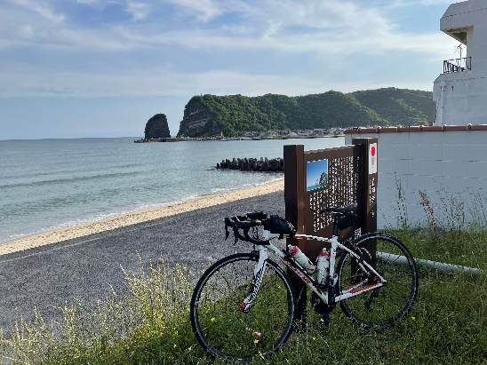
フォトチェックポイントの撮影例は現地でA6用紙に印刷したものをお渡しいたします。（写真はブルベカードに記載したメールアドレスに送っていただけますとより助かります。ゴール受付でも送りもれなどは確認しますが、そのほうが円滑に作業が行けます。）
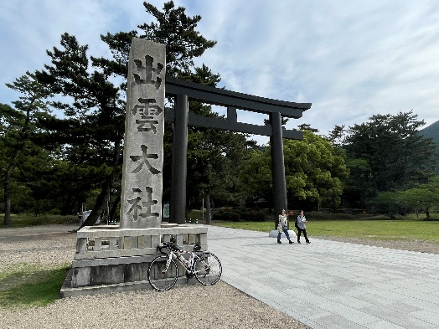
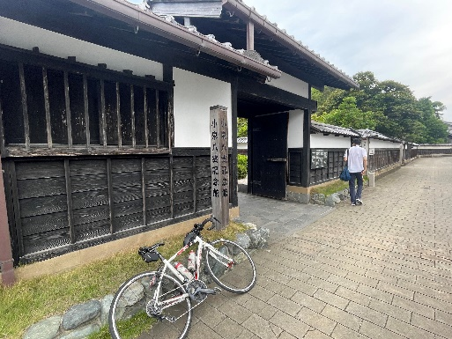

フォトチェック１：立神岩展望所
フォトチェック2：出雲大社
フォトチェック3：小泉八雲記念館
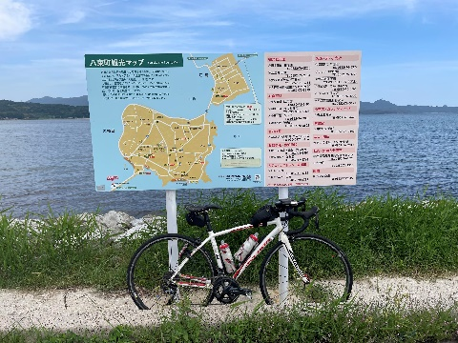
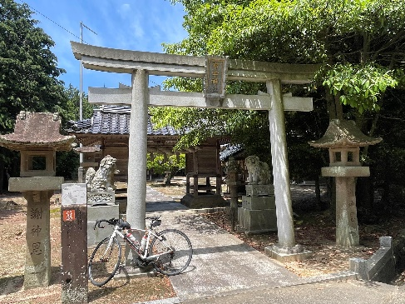
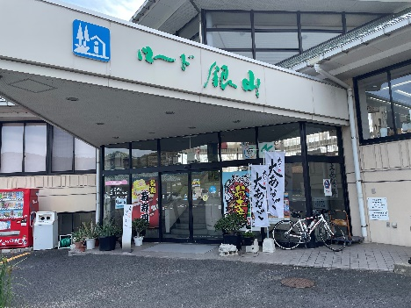

フォトチェック4：入江駐車場
フォトチェック5：入江駐車場
フォトチェック6：道の駅 ロード銀山

コースQシートベリファイC
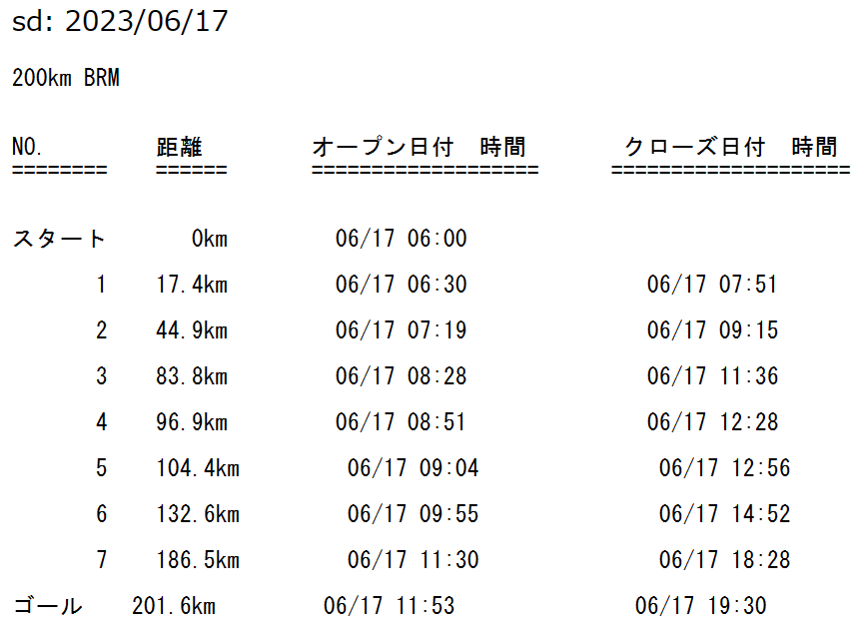
0.0 | ST
17.4 | Ph1 | 1
44.9 | Ph2 | 2
83.8 | Ph3 | 3
96.9 | Ph4 | 4
104.4 | PC1 | 5
132.6 | Ph5 | 6
186.5 | Ph6 | 7
201.6 | GL | 8

 | https://ridewithgps.com/routes/43168716

